Master
DATA SISWA
Japanese Language Level (JLPT)

N5
N4
N3
N2
N1
Beginner 1
Beginner 2
Intermediate
Advance
Proficient
Syarat kuliah di Universitas Jepang

 |  |  |  | Nama | : | Salma Dwi Cahyarani
Syarat Nihongo Gakkou di Jepang
 |  |  |  | Tempat,tgl Lahir | : | Karawang, 6 Januari 2005

 |  |  |  | Alamat | : | Klari, Karawang

 |  |  |  | No. Telp | : | 0813-8628-4766

Now
 |  |  |  | Nama Sekolah / Perusahaan | : | SMK Rosma Karawang

 |  |  |  | NIM | :

 |  |  |  | Harapan | : | Ingin Magang/Kerja ke Jepang

Progres Bahasa Jepang - JLPT N5
 |  |  |  |  |  |  | 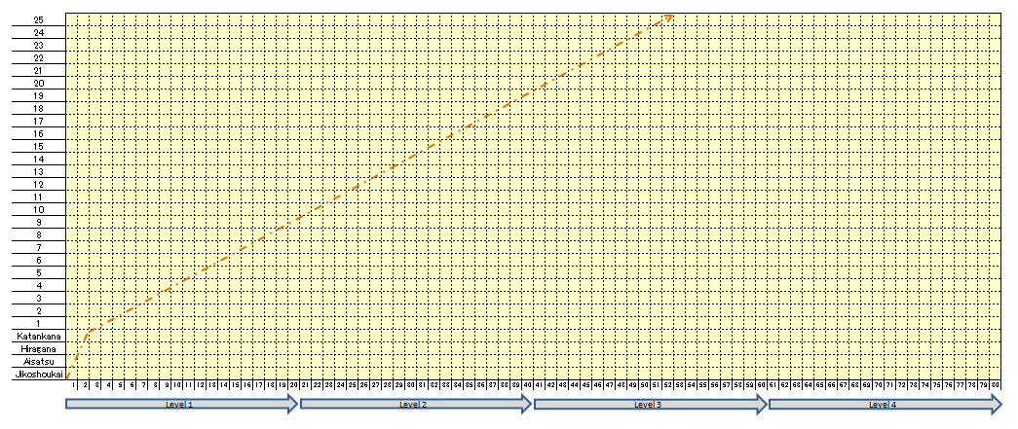
 |  |  | KARTU PESERTA BELAJAR

 |  | Nama kelas | : | Bimbel
 |  | Level | : | 1
 |  | Nama guru | : | Deny Sensei
 |  | Nama Murid | : | Salma Dwi Cahyarani
 |  | Tempat | : | Rumah/Ichikara

 |  | Catatan | : 1. Kartu harap di bawa setiap kali belajar.
 |  |  | : 2.Sensei memberi paraf dan tanggal setiap selesai mengajar.

 |  |  | Lembaga Pendidikan Bahasa Jepang "LPBJ Ichikara"
 |  |  | Phone 021-8990 6912, Email <education.ichikara2@gmail.com
 |  |  |  | Sensei 0889-7346-7052 (Ana Sensei)


いちから株式会社
Kartu Pengingat belajar

日本語レッスンの留意事項

1. | レッスン開始時間の5分前には教室にお一越し下さい。
 | Mohon datang ke dalam ruang belajar 5 menit sebelum pelajaran dimulai
2. | 勉強するとき、先生に参加者のカード渡して、サインをもらいます。
 | Pada saat pembelajaran, siswa menunjukan kartu peserta dan terima paraf dari sensei pengajar.

3. | 勉強が終わるとき、ボーキングフォームに次の勉強にを書きます。
 | Siswa wajib mengsi form booking di akhir kelas selesai, untuk mengisi hari dan tanggal pertemuan berikutnya.

4. | やむを得ず、当日にレッスンを受けることができなくなった場合は、レッスン開始時間の3時間前までに日本語学校歩に電話またはWhatsappで素直連絡してください。レッスン開始時間の3時間までに連絡がなかった場合にはレッスンを行ったものと見なされ、レッスンの振替わできませんのでご了承して下さい。

 | Untuk menghindari pembatalan, pada saat tidak bisa mengikuti pelajaran pada hari belajar, harap konfirmasi melalui telepon atau whatsapp kepada pic edukasi paling lambat 3 jam sebelum dimulainya pelajaran. Ketika tidak ada konfirmasi sampai paling lambat 3 jam sebelum mulai pelajaran akan dianggap datang belajar. Karena hari belajar tidak bisa diganti, harap dimengerti.

